Sheet1
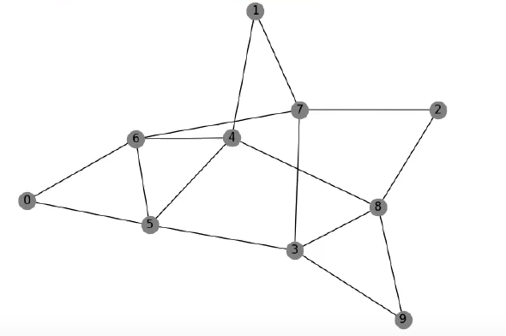
 | 0 | 1 | 2 | 3 | 4 | 5 | 6 | 7 | 8 | 9 | Для задания МС
0 | 0 | 0 | 0 | 0 | 0 | 1 | 1 | 0 | 0 | 0 | 0 5 0 6 1 4 1 7 2 7 2 8 3 5 3 7 3 8 3 9 4 5 4 6 4 8 5 6 6 7 8 9
1 | 0 | 0 | 0 | 0 | 1 | 0 | 0 | 1 | 0 | 0 | Ответ
2 | 0 | 0 | 0 | 0 | 0 | 0 | 0 | 1 | 1 | 0 | 0 6 7 2 8 9 3 8 4 6 5 4 1 7 3 5 0
3 | 0 | 0 | 0 | 0 | 0 | 1 | 0 | 1 | 1 | 1
4 | 0 | 1 | 0 | 0 | 0 | 1 | 1 | 0 | 1 | 0
5 | 1 | 0 | 0 | 1 | 1 | 0 | 1 | 0 | 0 | 0
6 | 1 | 0 | 0 | 0 | 1 | 1 | 0 | 1 | 0 | 0
7 | 0 | 1 | 1 | 1 | 0 | 0 | 1 | 0 | 0 | 0
8 | 0 | 0 | 1 | 1 | 1 | 0 | 0 | 0 | 0 | 1
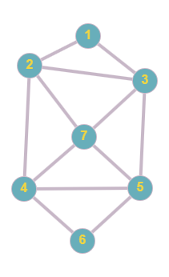
9 | 0 | 0 | 0 | 1 | 0 | 0 | 0 | 0 | 1 | 0
 | 0 | 1 | 2 | 3 | 4 | 5 | 6 |  |  |  | Для задания МС
0 | 0 | 1 | 1 | 0 | 0 | 0 | 0 |  |  |  | 0 1 0 2 1 2 1 3 2 4 2 6 1 6 3 4 3 5 3 6 4 5 4 6
1 | 1 | 0 | 1 | 1 | 0 | 0 | 1 |  |  |  | Ответ
2 | 1 | 1 | 0 | 0 | 1 | 0 | 1 |  |  |  | 0 2 6 4 5 3 6 1 3 4 2 1 0
3 | 0 | 1 | 0 | 0 | 1 | 1 | 1
4 | 0 | 0 | 1 | 1 | 0 | 1 | 1
5 | 0 | 0 | 0 | 1 | 1 | 0 | 0
6 | 0 | 1 | 1 | 1 | 1 | 0 | 0

